evaluation
 | 線形回帰 |  |  | 決定木 |  |  | K近傍

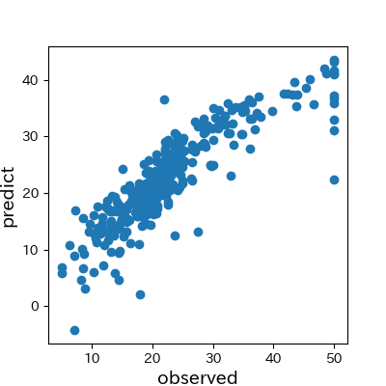
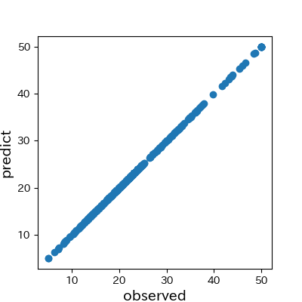
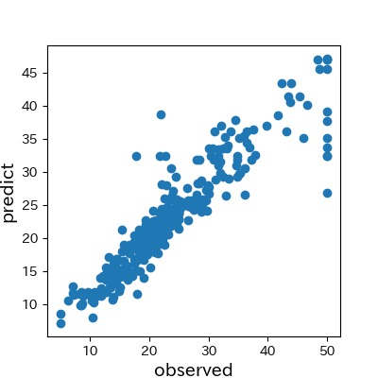
訓練

 | 平均二乗誤差 | 平均絶対誤差 | 中央絶対誤差 | 平均二乗誤差 | 平均絶対誤差 | 中央絶対誤差 | 平均二乗誤差 | 平均絶対誤差 | 中央絶対誤差
 | 19.966 | 3.106 | 2.246 | 0.000 | 0.000 | 0.000 | 13.126 | 2.212 | 1.370

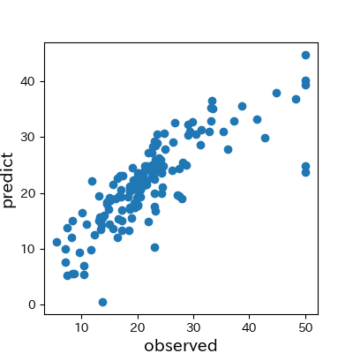
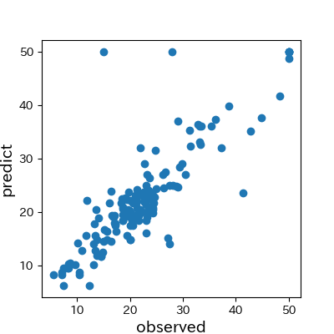
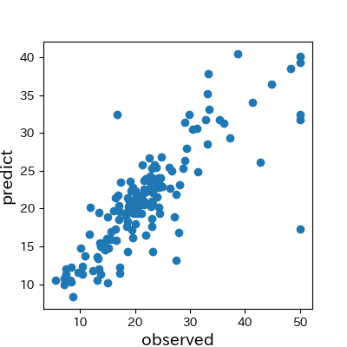
試験

 | 平均二乗誤差 | 平均絶対誤差 | 中央絶対誤差 | 平均二乗誤差 | 平均絶対誤差 | 中央絶対誤差 | 平均二乗誤差 | 平均絶対誤差 | 中央絶対誤差
 | 27.184 | 3.608 | 2.654 | 24.914 | 2.947 | 1.900 | 28.220 | 3.275 | 2.080

